Índice
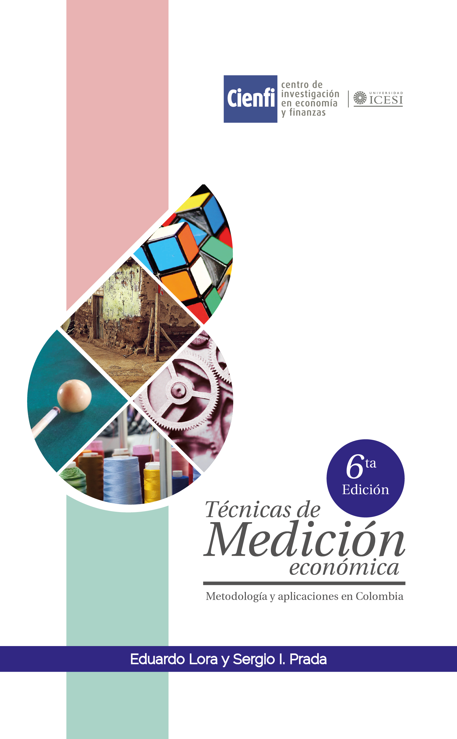
 |  |  |  |  | EL SISTEMA DE CUENTAS NACIONALES DEL DANE: TRATAMIENTO DE LA PRODUCCIÓN

Índice

Ejercicios

1 | . | Ejercicio 12.1 | Respuesta 12.1
2 | 2. | Ejercicio 12.2 | Respuesta 12.2
3 | 3. | Ejercicio 12.3 | Respuesta 12.3
4 | 4. | Ejercicio 12.4 | Respuesta 12.4
5 | 5. | Ejercicio 12.5 | Respuesta 12.5
6 | 6. | Ejercicio 12.6 | Respuesta 12.6
7 | 7. | Ejercicio 12.7 | Respuesta 12.7
8 | 8. | Ejercicio 12.8 | Respuesta 12.8

Anexos
10 | 9. | Cuadro 12.A.1: | Equilibrio oferta y utlización para el maíz, año 2013

Capítulo 12 |  |  |  | Técnicas de Medición Económica

